SEDES
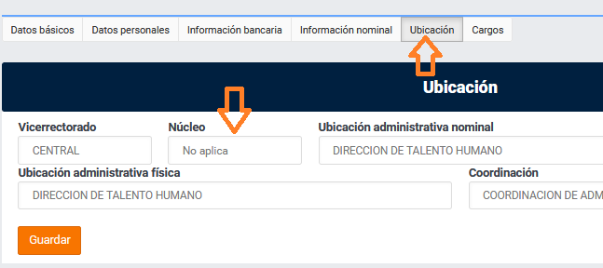
VICERRECTORADO / SEDE
NO DEFINIDO
NO DEFINIDO
CENTRAL
BARINAS SEDE
VIPI
MUN. ANDRES ELOY BLANCO - SANARE
MUN. LIMA BLANCO
MUN. RICAURTE
MUN. ROMULO GALLEGOS
MUN. TINACO
NO DEFINIDO
SAN CARLOS SEDE
VPA
MUN. GUANARITO
MUN. OSPINO
MUN. PAEZ - ACARIGUA
MUN. SUCRE
MUN. TUREN
NO DEFINIDO
GUANARE SEDE
VPDR
MUN. ACHAGUAS
NO DEFINIDO
SAN FERNANDO SEDE
VPDS
AMBIENTE FLORENTINO
AMBIENTE LA CARAMUCA
MUN. ALBERTO ARVELO TORREALBA - SABANETA
MUN. ANDRES ELOY BLANCO - EL CANTON
MUN. ANTONIO JOSE DE SUCRE-SOCOPO
MUN. BOLIVAR - BARINITAS
MUN. CARDENAL QUINTERO
MUN. CRUZ PAREDES - BARRANCAS
MUN. EZEQUIEL ZAMORA - SANTA BARBARA
MUN. FERNANDEZ FEO - EL PIÑAL
MUN. LIBERTADOR - ABEJALES
MUN. OBISPO
MUN. PAEZ - SAN CAMILO EL NULA
MUN. PEDRAZA
MUN. ROJAS
MUN. SOSA - BARINAS
NO DEFINIDO
NUCLEO GUASDUALITO
NUCLEO SANTA BARBARA
PARR. CANAGUA - PEDRAZA
PARR. SAN SILVESTRE - BARINAS
PARR. SANTA INES - BARINAS
BARINAS SEDE

